Graf 1
REPUBLIKA HRVATSKA
GRAD ZAGREB

GRADSKI URED ZA STRATEGIJSKO
PLANIRANJE I RAZVOJ GRADA

Odjel za statističke i analitičke poslove

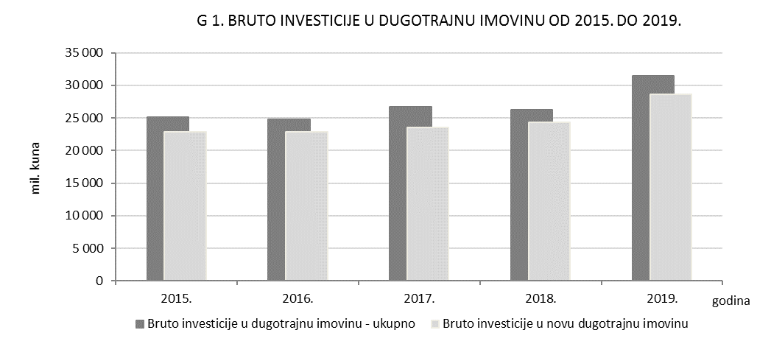

Graf 2
REPUBLIKA HRVATSKA
GRAD ZAGREB

GRADSKI URED ZA STRATEGIJSKO
PLANIRANJE I RAZVOJ GRADA

Odjel za statističke i analitičke poslove

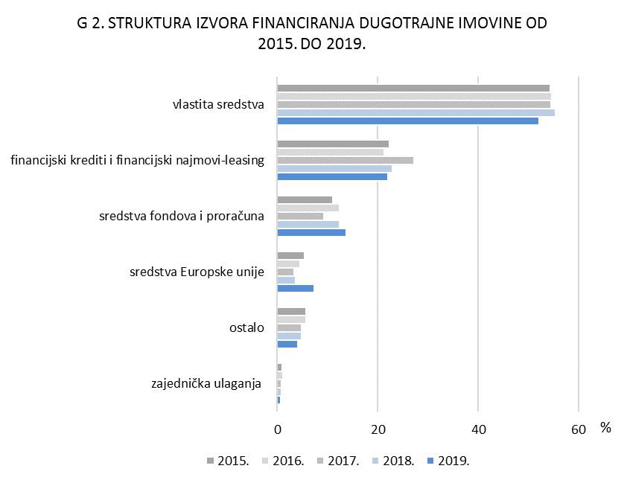

Graf 3
REPUBLIKA HRVATSKA
GRAD ZAGREB

GRADSKI URED ZA STRATEGIJSKO
PLANIRANJE I RAZVOJ GRADA

Odjel za statističke i analitičke poslove

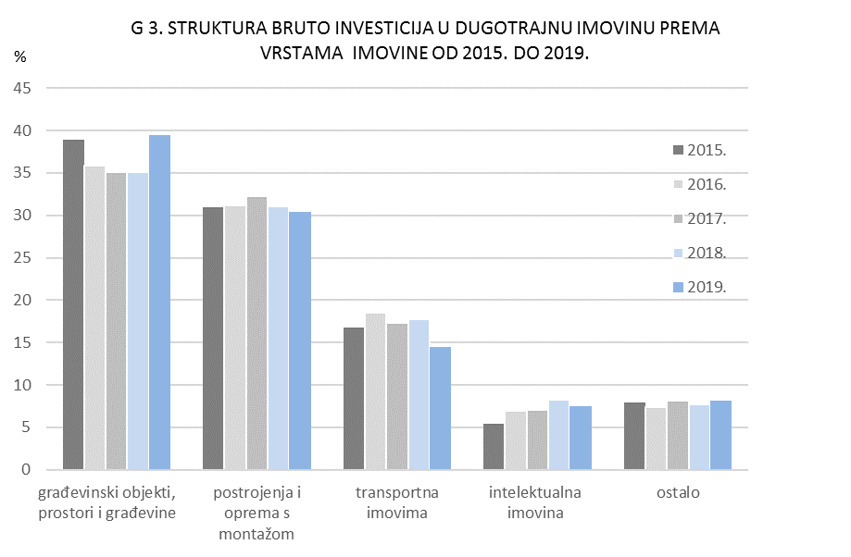
G 2. BRUTO INVESTICIJE U DUGOTRAJNU IMOVINU PREMA VRSTAMA IMOVINE U 2017.

Graf 4
REPUBLIKA HRVATSKA
GRAD ZAGREB

GRADSKI URED ZA STRATEGIJSKO
PLANIRANJE I RAZVOJ GRADA

Odjel za statističke i analitičke poslove

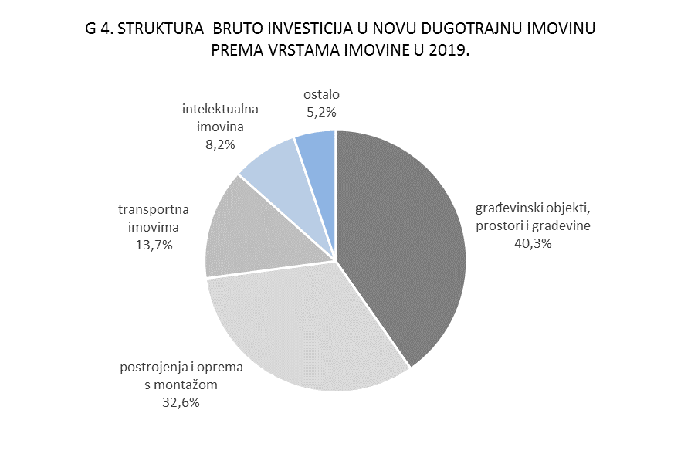

Graf 5
REPUBLIKA HRVATSKA
GRAD ZAGREB

GRADSKI URED ZA STRATEGIJSKO
PLANIRANJE I RAZVOJ GRADA

Odjel za statističke i analitičke poslove

